画面イメージ
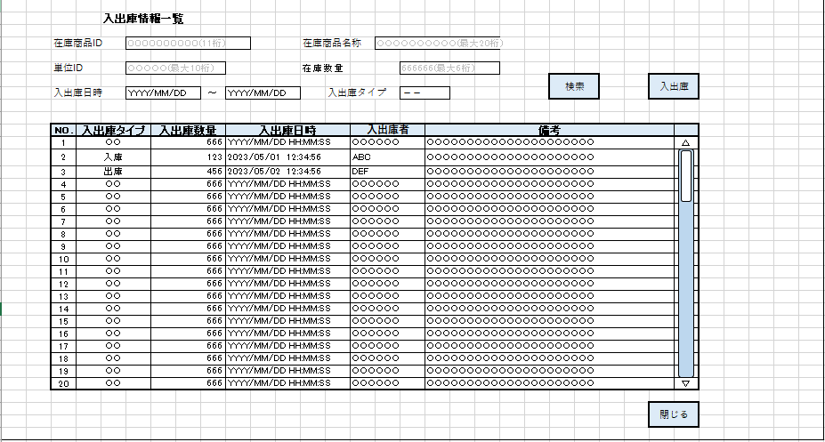
詳細設計書 | 論理名称 | K001 | システムID | KS | 改訂日 | 2023-05-10
 | 物理名称 | 入出庫情報一覧 | システム名称 | 在庫管理システム | 改訂者 | 濱

画面イメージ

IO関連
詳細設計書 |  | 論理名称 |  | K001 |  |  | システムID | KS |  |  |  | 改訂日 |  | 2023-05-10
 |  | 物理名称 |  | 入出庫情報一覧 |  |  | システム名称 | 在庫管理システム |  |  |  | 改訂者 |  | 濱

I/O関連図

在庫情報一覧
ログイン
入出庫情報情報一覧
 |  |  |  | ログインボタン |  |  |  |  | 入出庫ボタン

 |  |  |  |  |  |  |  |  |  | 閉じるボタン
 |  |  |  |  |  |  |  |  |  |  | 閉じるボタン |  | 入出庫ボタン

入出庫情報情報登録

パラメータ一覧
No | 論理名称 |  | 物理名称 |  | I/O | 備考
1 | 在庫名称ID |  | id |  | I/O
2
3
4
5
6
7
8
9
テーブル一覧
No | 論理名称 |  | 物理名称 |  | I/O | 備考
1 | 社員アカウント |  | T_USERS |  | O
2 | 在庫情報 |  | T_STOCK |  | O
3 | 入出庫情報 |  | T_STOCK_IO |  | O
4 | 単位マスタ |  | M_UNIT |  | O
5 | コードマスタ
6
7
8
9
ファイル一覧
No | 論理名称 |  | 物理名称 |  | I/O | 備考
1
2
3
4
5
6
7
8
9

